住宿费
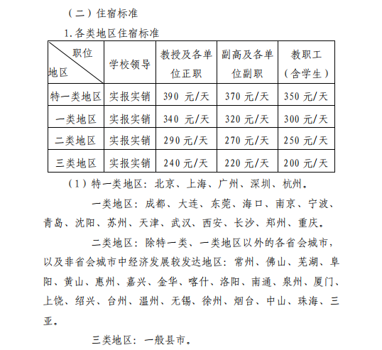
安徽信息工程学院_费用报销单_住宿费
 |  |  |  |  |  |  |  |  | 单位：元
住宿开始日期 | 住宿结束日期 | 住宿天数 | 住宾馆金额 | 住宿补助金额 | 住宿标准 | 住宿城市 | 住宿地点 | 同住人 | 备注
2020年8月16日 17:00 | 2020年8月22日 07:30

单项费用小计： |  |  | ￥0.00 | ￥0.00

注：住宿费标准为一个双人间价格

